スタート
動物占い
 |  |  |  | ①

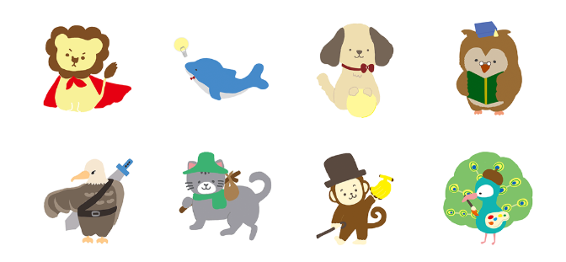
 |  |  |  |  | ② | 動物の画像を
 |  |  |  |  |  | 表示する

③
あなたはどんなタイプでしょうか? 質問からあなたのタイプがどの動物と似ているのかを診断します。

 |  |  | ④

目的
 | 動物占いのスタートページの作成

概要
 | アクセスされた際に最初に表示されるページ

画面構成
 | ① | 画面タイトルを表示する
 | ② | イメージを設定する
 |  | （メインビジュアルの設置）
 | ③ | 動物占いの簡単な説明を表示する
 |  | （フリーの動物のイラストを集めて表示、８匹程度）
 | ④ | ボタンを設置する

問題（４択）
問題
 |  |  |  | ①

 |  |  |  |  | ②

③
あなたはとても長い塔を登っています。
しかし、途中であなたは疲れ果ててしまいました。
この時、あなたが自分を励ます言葉は以下の内どれですか?

 |  |  | ④ | 1、辛くて当然だからまだまだ頑張ろう
 |  |  |  | 2、これくらいどうってことない
 |  |  |  | 3、もうすく“頂上だからあと少し頑張れば出来る
 |  |  |  | 4、ここまでよく頑張れたな

診断する
 |  |  |  | ⑤

目的
 | 問題を解いてもらうページの作成

概要
 | 問題文に対して、ラジオボタンで回答をしてもらうページ

画面構成
 | ① | 画面タイトルを表示する
 | ② | 問題の番号を表示する
 | ③ | 問題文を表示する
 | ④ | ラジオボタンと回答用テキストを表示する
 | ⑤ | 「診断する」ボタンを設置する
 |  | ボタンが押された場合、解説画面へと遷移する

解説
解説
 |  |  |  | ①

あなたが上司になった場合の部下に対する説教の仕方がわかる。
②

1、基本仕事は辛くて当然だという論を重要視しています。
2、これは出来て当然という論を持っています。
3、とにかく頑張ればなんでも出来るという論を持っています。
4、まず労いの言葉をかけることが重要という論を持っています。
③

終わる
 |  |  |  | ④

 | 目的
 |  | 問題を解いてもらうページの作成

 | 概要
 |  | 問題文に対して、ラジオボタンで回答をしてもらうページ

 | 画面構成
 |  | ① | 画面タイトルを表示する
 |  | ② | 何の解説なのかを表示する
 |  | ③ | 回答に対する答えを表示する（1～4のいずれかを表示する）
 |  | ④ | 終わるボタンを設置する

 | 処理
 |  | ④の終わるボタンが押された場合、終わる画面へと遷移する

確認
問題

あなたはとても長い塔を登っています。
しかし、途中であなたは疲れ果ててしまいました。
この時、あなたが自分を励ます言葉は以下の内どれですか?

診断しますがよろしいですか？

続行する
キャンセル
①
 |  |  | 1、辛くて当然だからまだまだ頑張ろう
 |  |  | 2、これくらいどうってことない
 |  |  | 3、もうすく“頂上だからあと少し頑張れば出来る
 |  |  | 4、ここまでよく頑張れたな

診断する

目的
 | 問題に対してそれで良いかの確認画面

概要
 | 診断するかどうかの確認をする

画面構成
 | ※問題画面と同じ

処理
 | ① | 診断ボタンが押された場合、確認ダイアログを表示する

終わり
終わり
 |  |  |  | ①

これにて診断は終わりです。
お疲れ様でした。
②

トップページへ
 |  |  |  | ③

 | 目的
 |  | 問題を解いてもらうページの作成

 | 概要
 |  | 問題文に対して、ラジオボタンで回答をしてもらうページ

 | 画面構成
 |  | ① | 画面タイトルを表示する
 |  | ② | 診断が終わったことを告げるメッセージを表示する
 |  | ③ | トップページへボタンを設置する

 | 処理
 |  | ③のトップページへボタンが押された場合、トップページへと遷移する

